시트1
1. 지역 개요
- 지역명 : 푸른 숲 마을
- 크기 : 500m x 500m
- 지역코드 : 101
- 권장 레벨 : 없음
- 지역 설명
 | * 노루막이를 선택한 플레이어가 스폰되는 마을이다.

 | 미리내

 | 푸른 청동의 산맥

 | 푸른 숲 마을 | 청동 오솔길 | 고대의 동굴

2. 스토리
 | 푸른 숲 마을은 푸른 청동의 산맥의 가장 깊숙한 곳에 위치해있다. 푸른 대장장이들이 만들어 놓은 결계덕분에 마을은 외부인의 침입을 허가하지 않았지만 동시에 마을의 사람들이 외부로 나가는 것 또한 허가하지 않았다. 처음엔 이 지역의 사람들은 마을 깊숙한 곳에 숨겨져 있는 푸른 크리스탈을 지키기 위해 단련을 게을리 하지 않았지만, 수백년이 흘러 이젠 전설과도 같은 이야기가 되었다. 마을은 평화로웠고, 전설로 내려오는 외부의 이야기들은 꼬마들의 모험심을 자극하곤 했다. 그러던 어느날 마을에 정체를 알 수 없는 마물들이 날아와 마을 사람들을 공격하기 시작했다. 마을의 청년들을 모두 모아 겨우 무찌를 수 있었다. 그들은 조상들이 남긴 서적을 뒤져보아 그것들이 악마들이라는 사실을 알게 되었다. 마을을 지켜주고 있었던 크리스탈에 어떤 이상이 생긴 것이 확실했다. 하지만 마을 사람들중 누구도 그 크리스탈의 위치를 알진 못했다. 그러던중 마을의 소년 한 명이 우연히 크리스탈이 있는 고대의 동굴을 발견했다. 하지만 크리스탈은 이미 악마 데르카가 발견한 상태였고, 소년은 악마를 무찌르고 크리스탈을 회복시키고 크리스탈에 숨겨져 있던 고대 힘을 받게 된다.

마을을 지키는 수호탑들이 서있다.
3. 맵 디자인
- 1칸을 약 10m로 가정

왕의 처소. 도시의 신전같은 곳
상업지구. 길거리에 늘어선 노점상과 상점들
눈덮인 산맥

뭐넣지
마법을 연구하는 지역. 높은 건물들이 가득하다

거주구역, 낮은 건물들이 가득

엄청 반짝이고 맑은 물이 있다. 일종의 성수. 주변은 광장
도시 경비대의 훈련장 겸 PVP지역

깊은 낭떠러지. 마을 보호용으로 일부러 만들어 두었다. 마을과의 경계부분엔 울타리 or 낮은 성벽

군사건물이 가득하다
역대 도시의 왕들 조각상

중간중간 감시탑이 있다
나무로 만들어진 흔들다리
물이 흐르고 있음

플레이어 스타팅 지점. 농장에 토끼와 약초 등. 주변에는 농가들이 가득하다.

밭

아주 깊은 강 위로 철교

4. 그래픽 컨셉
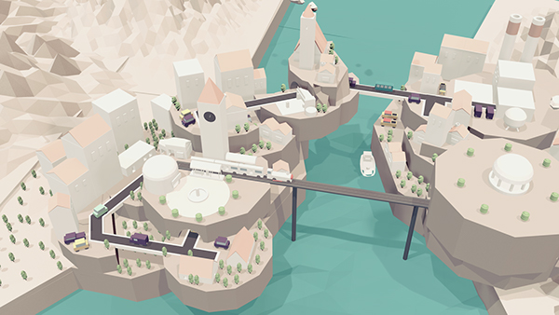
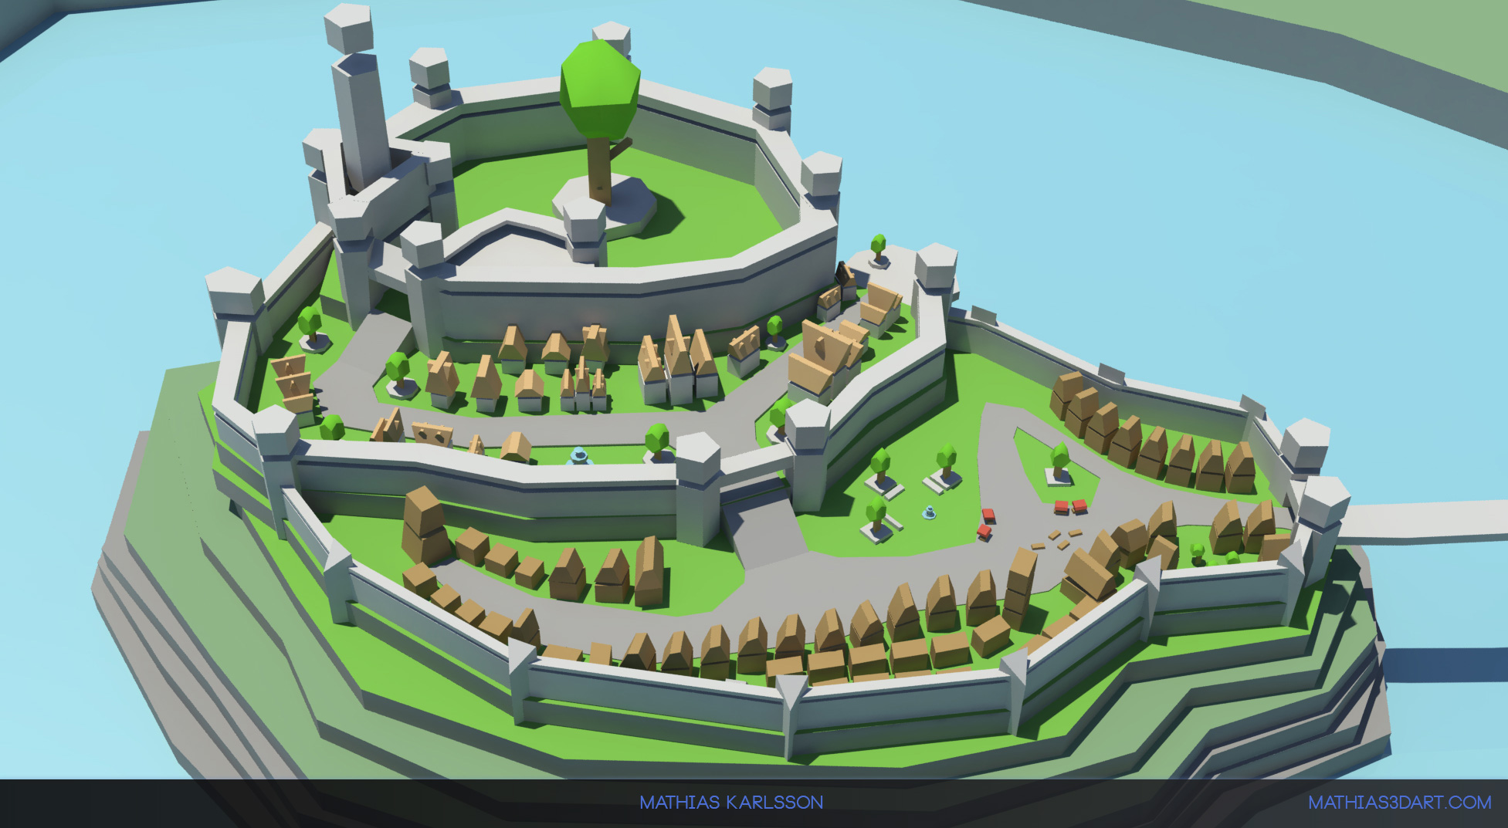
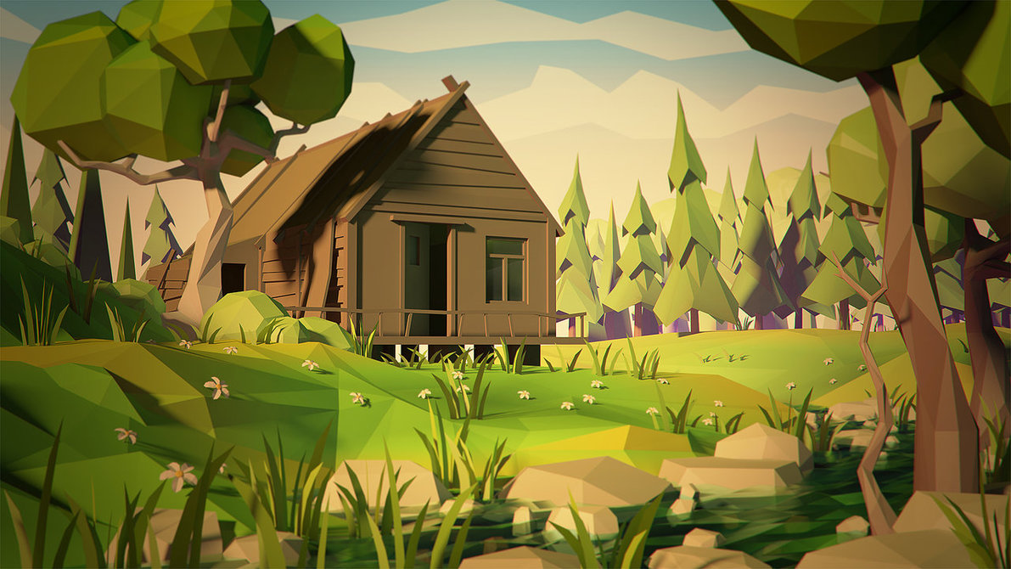

- 후방으로는 높은 산, 전방으로는 깊은 강이 흐르는 전형적인 배산임수의 지형
- 고지대에 위치하고 있어서 농가가 아닌 성 주변의 지역들의 산에는 눈이 쌓여있다.

